Sheet1
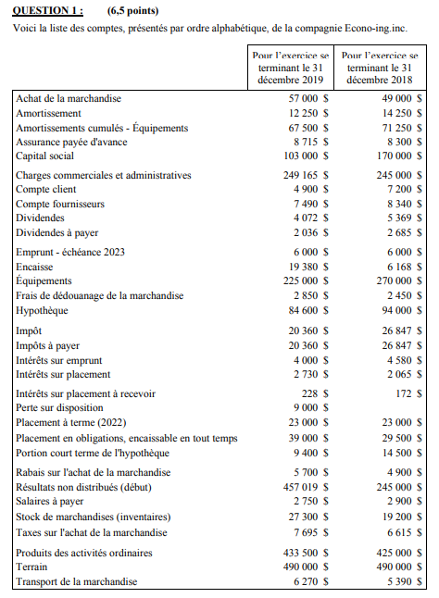
Question 1

Cout des ventes | CA$60,015.00
Stock de marchandise de début | CA$19,200.00
Achats | CA$57,000.00
Douanes | CA$2,850.00
Transport | CA$6,270.00
Taxes de marchandises | CA$7,695.00
Achat brut | CA$73,815.00
(Moins) Rabais | -CA$5,700.00
Achat nets | CA$68,115.00
Cout destiné vente | CA$87,315.00
(Moins) Stock de fin | -CA$27,300.00

État des flux de trésorerie | CA$2,019.00 | 2018 | Variation | Charges à payer |  | Charges payées d'avance
Ops |  |  |  | salaire | 2750 | assurances | 103000
Résultat net |  |  |  | impot
Variation CC | CA$4,900.00 | CA$7,200.00 | -CA$2,300.00
Variation stock | CA$27,300.00 | CA$19,200.00 | CA$8,100.00 | Équipements
Variation charges à payer | CA$23,110.00 | CA$29,747.00 | -CA$6,637.00 | Vente
Variation comptes fournisseurs | CA$7,490.00 | CA$8,340.00 | -CA$850.00 | Amort
Variation assurance | CA$8,715.00 | CA$8,300.00 | CA$415.00
Sans effet sur la trésorerie
Amortissement | CA$12,250.00 |  | CA$12,250.00
Dépréciation CC | CA$0.00
Gain | CA$0.00
Perte | CA$9,000.00
Total ops | CA$92,765.00
Investissement
Acquisition | CA$0.00
Disposition | CA$45,000.00
Produit d'intérêts versés
Financement
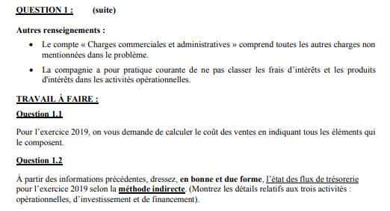
Remboursement emprunt | CA$5,100.00

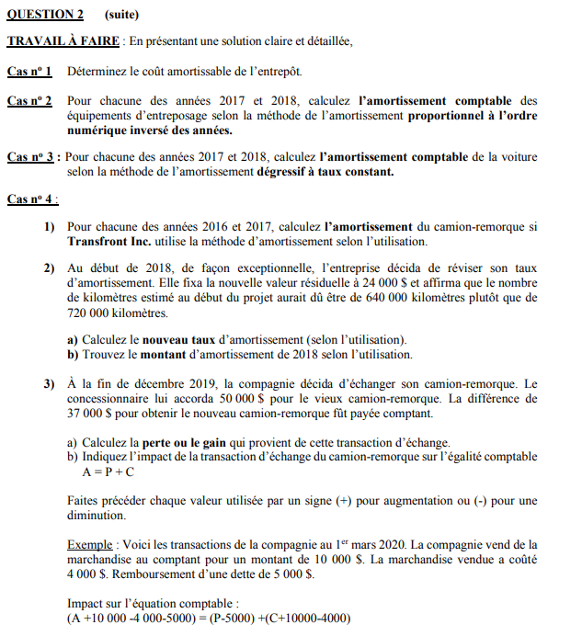
 |  |  |  | Question 2.1
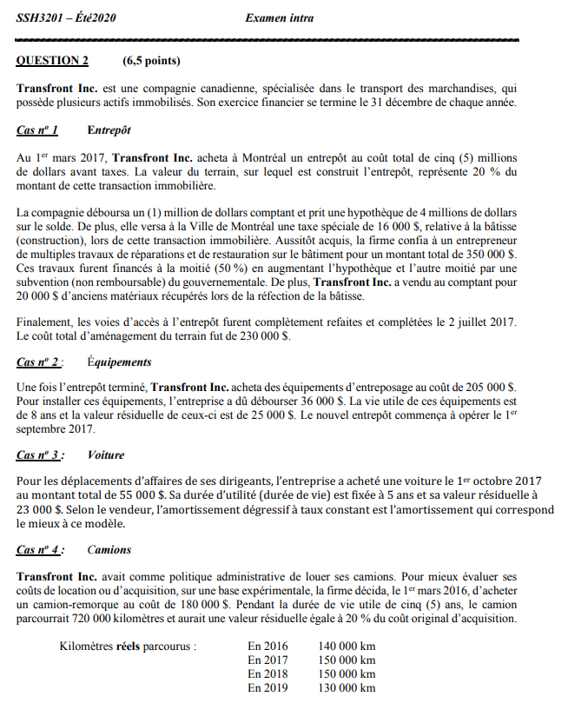
 |  |  |  | 16000 | Taxe spéciale
 |  |  |  | 350000 | Travaux de reno
 |  |  |  | -20000 | Vente de matériaux
 |  |  |  | -175000 | Subvention de 50% sur les travaux
 |  |  |  | 4000000 | Valeur entrepot
 |  |  |  | 4171000 | COÛT AMORTISSABLE TOTAL

 |  |  |  | Question 2.2
 |  |  |  | P | 241000
 |  |  |  | R | 25000
 |  |  |  | P-R | 216000
 |  |  |  | n | 8
 |  |  |  | n(n+1)/2 | 36

